关系图
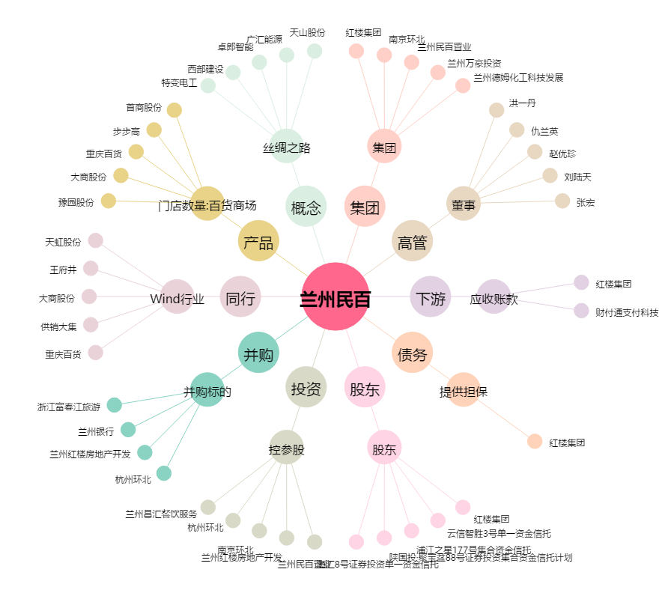
兰州民百[600738.SH] - 关系概览图

